Worksheet
 | Alklima B.V.
 | Van Hennaertweg 29
 | 2952 CA Alblasserdam
 | NEDERLAND
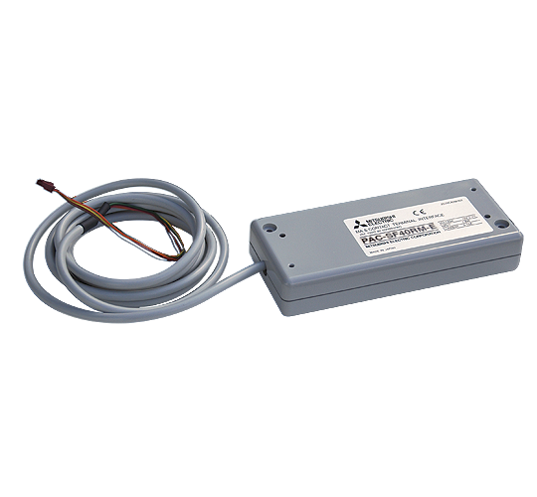
Code | PAC-SF40 RME
Product | Adapter storings- / inbedrijfsmelding Mr..Slim binnendeel

Afmetingen & aansluitingen
Naam |  | Waarde | Eenheid
Afmetingen (HxBxD) |  | 160 × 70 × 30 | mm

Overige gegevens
Naam |  | Waarde | Eenheid
Type toebehoren/onderdelen |  | Interfaceadapter
Toebehoren |  | Ja
Onderdeel |  | Nee

